Result_Growth period
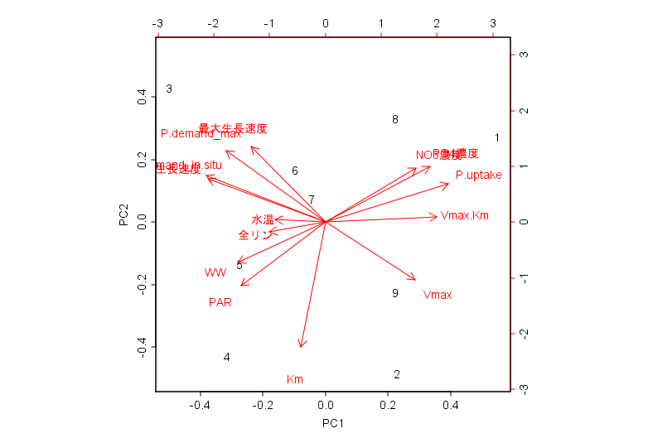
Importance of components:
 | PC1 | PC2 | PC3 | PC4 | PC5 | PC6 | PC7 | PC8 | PC9
Standard deviation | 2.5754 | 1.6201 | 1.553 | 1.192 | 0.66071 | 0.53993 | 0.37403 | 0.20422 | 2.43E-16
Proportion of Variance | 0.4738 | 0.1875 | 0.1723 | 0.1015 | 0.03118 | 0.02082 | 0.00999 | 0.00298 | 0.00E+00
Cumulative Proportion | 0.4738 | 0.6613 | 0.8335 | 0.935 | 0.96621 | 0.98703 | 0.99702 | 1 | 1.00E+00

 | PC1 | PC2 | PC3 | PC4 | PC5
Vmax | 0.26005206 | -0.26488805 | -0.02751999 | 0.47319294 | 0.26337009
Km | -0.07074275 | -0.57641686 | -0.05727803 | -0.03171442 | 0.20998605
Vmax.Km | 0.32322491 | 0.02612654 | -0.13628148 | 0.36178075 | 0.14930949
P.uptake | 0.35585592 | 0.17648971 | 0.05161636 | -0.12007042 | 0.22577879
P.demand_max | -0.28757736 | 0.32832568 | 0.15595397 | 0.24698164 | 0.18028746
P.demand_in.situ | -0.34477729 | 0.21439912 | 0.17003007 | 0.02247791 | 0.03423714
最大生長速度 | -0.21456848 | 0.34878221 | -0.28754297 | 0.26358091 | 0.37979725
生長速度 | -0.34044473 | 0.19917763 | -0.18812627 | -0.02477476 | 0.11190425
全リン | -0.16195992 | -0.0457512 | 0.5373003 | 0.20397281 | -0.35224051
PO4濃度 | 0.30323801 | 0.25685798 | 0.12978617 | -0.26331285 | 0.3739447
NO3濃度 | 0.26394712 | 0.24944304 | 0.19308701 | -0.4304607 | -0.02590022
PAR | -0.24336427 | -0.29350164 | -0.08323758 | -0.37413894 | 0.31418627
水温 | -0.14524201 | 0.01133803 | -0.55368714 | -0.21593507 | -0.21496617
WW | -0.25411111 | -0.18465759 | 0.38354148 | -0.12386955 | 0.46187239

 | PC6 | PC7 | PC8 | PC9
Vmax | 0.03657002 | -0.27155832 | -0.389119668 | -0.03477861
Km | 0.44124288 | -0.1672694 | 0.361082832 | 0.11052758
Vmax.Km | -0.43656525 | -0.25615335 | 0.020277915 | -0.16496464
P.uptake | -0.10155903 | -0.2991484 | 0.57153373 | -0.11874786
P.demand_max | 0.16206918 | 0.08341251 | -0.093574486 | -0.30407112
P.demand_in.situ | -0.09700259 | -0.35062951 | -0.003656717 | 0.19843697
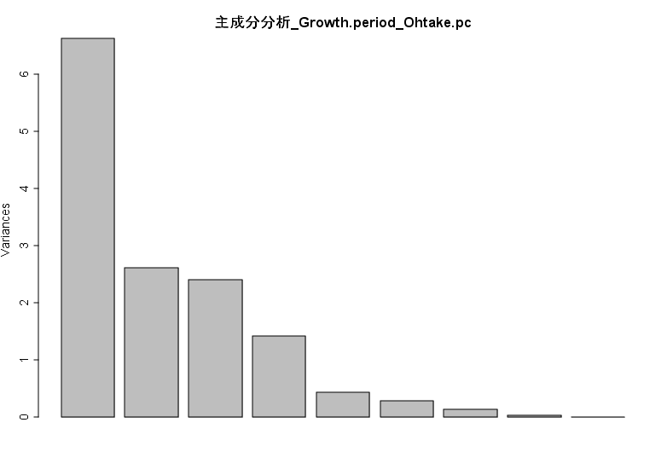
最大生長速度 | 0.1362167 | 0.23922962 | 0.139210939 | -0.14993433
生長速度 | -0.14936583 | -0.45138505 | 0.098975745 | 0.48142166
全リン | -0.09559028 | -0.1615268 | 0.333122727 | -0.37625995
PO4濃度 | 0.2113945 | 0.14162926 | 0.147360471 | -0.02689629
NO3濃度 | 0.07975012 | -0.2977744 | -0.40478015 | -0.05333625
PAR | -0.63442226 | 0.18951138 | -0.009263781 | -0.23690383
水温 | 0.21655447 | -0.37936538 | -0.046656874 | -0.57027167
WW | 0.13019285 | -0.19401737 | -0.233242629 | -0.18084029

Result_Maturation period
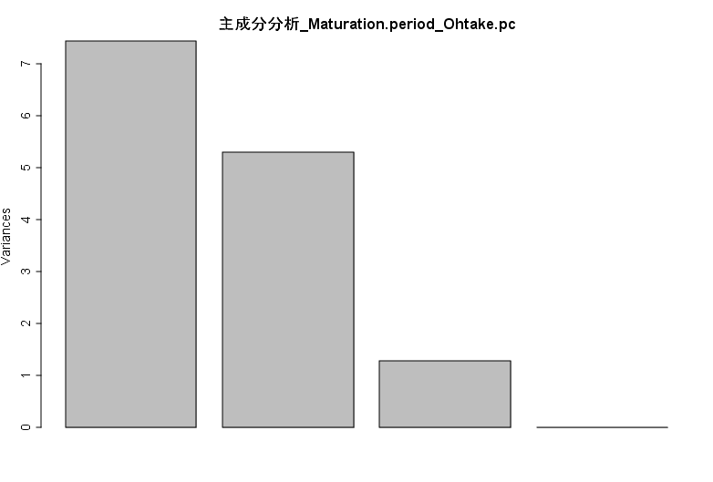
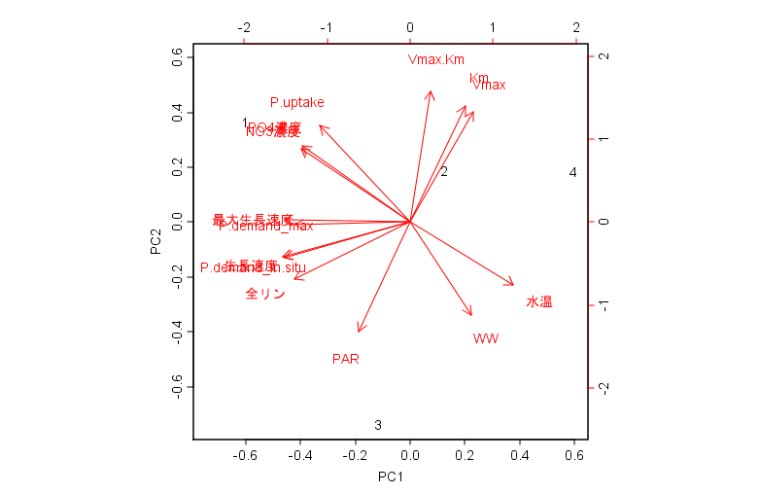
Importance of components:
 | PC1 | PC2 | PC3 | PC4
Standard deviation | 2.7262 | 2.3 | 1.13029 | 1.10E-15
Proportion of Variance | 0.5309 | 0.3779 | 0.09125 | 0.00E+00
Cumulative Proportion | 0.5309 | 0.9087 | 1 | 1.00E+00

 | PC1 | PC2 | PC3 | PC4
Vmax | 0.17342892 | 0.360285576 | -0.26505946 | -0.0446052
Km | 0.15214554 | 0.37930027 | -0.22876794 | 0.28289204
Vmax.Km | 0.05718672 | 0.428574451 | 0.05601331 | -0.29484478
P.uptake | -0.24895553 | 0.315869535 | 0.09502083 | 0.03227667
P.demand_max | -0.31812813 | -0.008049912 | -0.44012493 | 0.0658379
P.demand_in.situ | -0.34777934 | -0.116016699 | -0.15288715 | -0.18031344
最大生長速度 | -0.34783456 | 0.007231032 | -0.28048282 | -0.17381352
生長速度 | -0.35242753 | -0.113327817 | 0.08362818 | -0.20494251
全リン | -0.32084635 | -0.186069768 | -0.20126494 | 0.67985584
PO4濃度 | -0.2992616 | 0.249453736 | 0.06375275 | -0.14476143
NO3濃度 | -0.30224653 | 0.240388968 | -0.10957231 | -0.14414077
PAR | -0.14296977 | -0.357313543 | 0.36763194 | -0.13075132
水温 | 0.2855 | -0.20630133 | -0.3637565 | 0.01044184
WW | 0.1684384 | -0.302632848 | -0.4883067 | -0.44699638

Result_full year
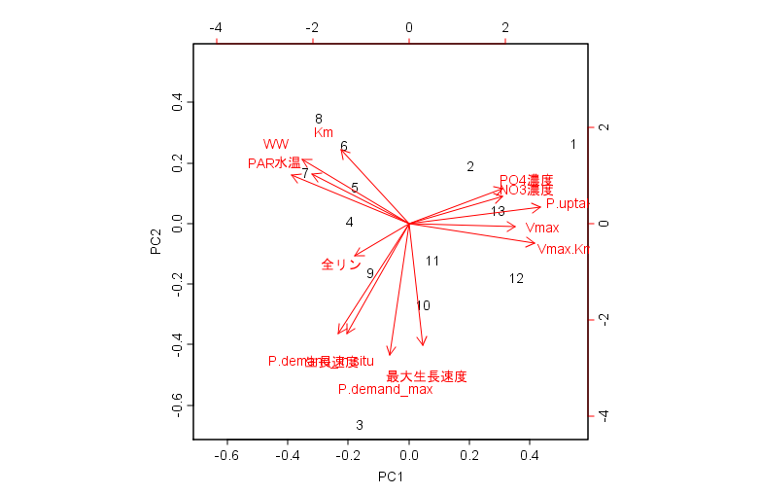
Importance of components:
 | PC1 | PC2 | PC3 | PC4 | PC5 | PC6 | PC7 | PC8
Standard deviation | 2.4309 | 1.9676 | 1.3294 | 1.18257 | 0.66395 | 0.50411 | 0.4233 | 0.32659
Proportion of Variance | 0.4221 | 0.2765 | 0.1262 | 0.09989 | 0.03149 | 0.01815 | 0.0128 | 0.00762
夏季・成熟期
（2018年5月～8月）
Cumulative Proportion | 0.4221 | 0.6986 | 0.8248 | 0.92473 | 0.95622 | 0.97437 | 0.9872 | 0.99478
冬季・伸長期
（2017年12月・2018年2月、12月・2019年1月）
 | PC9 | PC10 | PC11 | PC12 | PC13
Standard deviation | 0.1794 | 0.16926 | 0.09449 | 0.05722 | 1.85E-16
Proportion of Variance | 0.0023 | 0.00205 | 0.00064 | 0.00023 | 0.00E+00
Cumulative Proportion | 0.9971 | 0.99913 | 0.99977 | 1 | 1.00E+00

 | PC1 | PC2 | PC3 | PC4 | PC5
Vmax | 0.31652175 | -0.01165484 | 0.39720022 | -0.25938362 | -0.024765211
Km | -0.20157147 | 0.27034784 | 0.32866492 | -0.21834109 | -0.62135822
Vmax.Km | 0.37279273 | -0.07213034 | 0.25668193 | -0.02421007 | 0.130564014
P.uptake | 0.39140959 | 0.06156742 | -0.13638273 | 0.08631053 | 0.005274354
P.demand_max | -0.0558043 | -0.4824621 | -0.11439139 | -0.0942738 | 0.033896939
P.demand_in.situ | -0.20893682 | -0.40198161 | -0.21262058 | -0.09546441 | -0.146178065
秋季・伸長期
（2018年9月～11月）
最大生長速度 | 0.04131378 | -0.44699865 | 0.16351642 | 0.30236028 | -0.043473889
生長速度 | -0.18379386 | -0.40323728 | 0.02460129 | 0.25951153 | -0.297117953
全リン | -0.15968315 | -0.11887364 | -0.28120978 | -0.67193966 | 0.180524161
PO4濃度 | 0.27908791 | 0.12927207 | -0.43641181 | 0.15326007 | -0.295336411
NO3濃度 | 0.27888652 | 0.10011372 | -0.49268404 | 0.10695863 | -0.205744058
PAR | -0.34867229 | 0.17805965 | -0.05267741 | 0.09497785 | -0.326497495
春季・伸長期（2018年3月）
水温 | -0.28639957 | 0.18152885 | 0.08310825 | 0.45213456 | 0.365230446
WW | -0.31620845 | 0.23556943 | -0.20527076 | -0.01909295 | 0.285311587

 | PC6 | PC7 | PC8 | PC9 | PC10
Vmax | 0.15119427 | -0.21524271 | 0.3338906 | 0.082476043 | 0.4825202285
Km | 0.32012171 | 0.28729037 | 0.25021901 | -0.003860562 | -0.2134322011
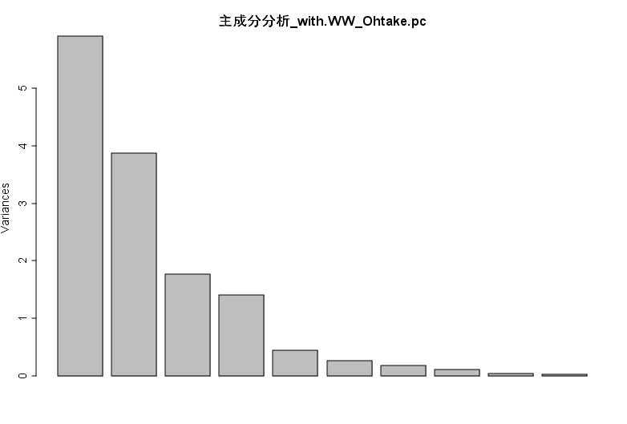
Vmax.Km | -0.11826335 | -0.32468164 | 0.24010835 | -0.132115511 | 0.0002523218
P.uptake | -0.04318806 | -0.15896426 | 0.37559277 | 0.174107546 | -0.722831762
P.demand_max | 0.38335827 | 0.05295895 | -0.01450864 | 0.440067988 | -0.0272717959
P.demand_in.situ | -0.09087676 | -0.01225302 | 0.3225231 | 0.167955916 | -0.0069716964
最大生長速度 | 0.3707735 | -0.10387388 | -0.14156284 | -0.07256938 | -0.078633664
生長速度 | -0.25671599 | -0.07559493 | 0.34126193 | -0.421318622 | 0.0939059944
全リン | -0.05278669 | -0.02092877 | 0.12273066 | -0.41629386 | -0.1211471482
PO4濃度 | 0.45121947 | -0.19763653 | -0.12499426 | -0.448915909 | 0.0784466712
NO3濃度 | -0.16347246 | 0.29343003 | 0.28195184 | 0.265289321 | 0.3853125355
PAR | -0.26176276 | -0.63982951 | -0.10188924 | 0.245683029 | 0.0136893531
水温 | 0.08412236 | 0.23513625 | 0.41007807 | -0.153608322 | 0.0075736086
WW | 0.43761595 | -0.3615489 | 0.31261079 | 0.107749573 | 0.1174740005

 | PC11 | PC12 | PC13
Vmax | -0.37503489 | -0.2033445784 | 0.07446605
Km | 0.20673751 | 0.0005086619 | -0.02784216
Vmax.Km | 0.7102146 | 0.2492979744 | -0.04136741
P.uptake | -0.27555139 | -0.1266220073 | -0.05087275
P.demand_max | 0.17363992 | 0.0933261167 | -0.4868936
P.demand_in.situ | 0.02112627 | 0.2980054333 | 0.69115715
最大生長速度 | 0.10551938 | -0.5579811 | 0.25421679
生長速度 | -0.24636346 | 0.1200128538 | -0.4238556
全リン | 0.12844018 | -0.4085950351 | -0.06051119
PO4濃度 | 0.02007289 | 0.161680884 | 0.08783231
NO3濃度 | 0.2179792 | -0.3133714863 | -0.08248962
PAR | 0.16463398 | -0.3033096535 | -0.0434294
水温 | 0.18058473 | -0.2091025907 | 0.05994253
WW | -0.09858363 | 0.1737589621 | -0.0817136

